상품제안서
바쏘 헨리 텀블러 350ml | 상품코드: S42201

 |  |  |  |  |  |  | 02-713-8555 | www.synergygift.co.kr
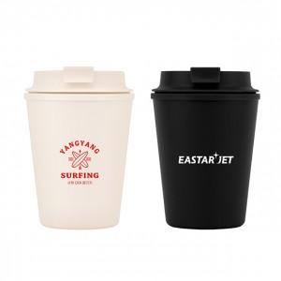 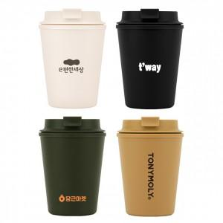 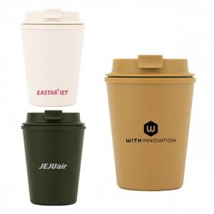

【상세/제작정보】

【인쇄/포장옵션】 | 실크 / 포장지포장

【공급단가】 | 수량 | 30~ | 100~ | 500~ | 1,000~ | 3,000~
*VAT별도 | 블랙 | 3,510원 | 3,400원 | 3,200원 | 3,150원 | 3,000원
 | 머스타드 | 3,510원 | 3,400원 | 3,200원 | 3,150원 | 3,000원
 | 그린 | 3,510원 | 3,400원 | 3,200원 | 3,150원 | 3,000원
 | 아이보리 | 3,510원 | 3,400원 | 3,200원 | 3,150원 | 3,000원

【상품 URL】 | https://www.synergygift.co.kr:443/src/goods_detail.php?gdno=42201

